注意事項・入力例
ご提出書類について ※ご注文前に必ずご確認ください

下記2点の書類を作成いただき、弊社へご注文をお願いいたします。

１．注文書…「6ヵ月プラン注文書入力フォーム」or「12ヵ月プラン注文書入力フォーム」シートを作成 (下記入力例参照)
２．アカウント発行リスト…「アカウント発行リスト」を作成 (下記入力例参照)

【注文書・アカウント発行リスト提出先】

下記の方法で注文書・アカウント発行リストを弊社宛にご提出ください。

注文書 | 弊社指定のFAXまたはE-mailへご提出※
アカウント発行リスト | 弊社指定のE-mailへご提出
※注文書をE-mailでご提出の場合は、アカウント発行リストと合わせてお送りください。

TAC株式会社 営業推進部 学校教材G 事務局担当宛
【E-mail】gakko-order@tac-school.co.jp |  | 【FAX】03-5276-8935

～ 注文書入力フォームの入力例 ～
①… 下記入力例をご参考いただき注文書作成をお願いします。
②… ①作成後に紙媒体出力またはPDF化し、団体印(電子印鑑も可)を押印してください。

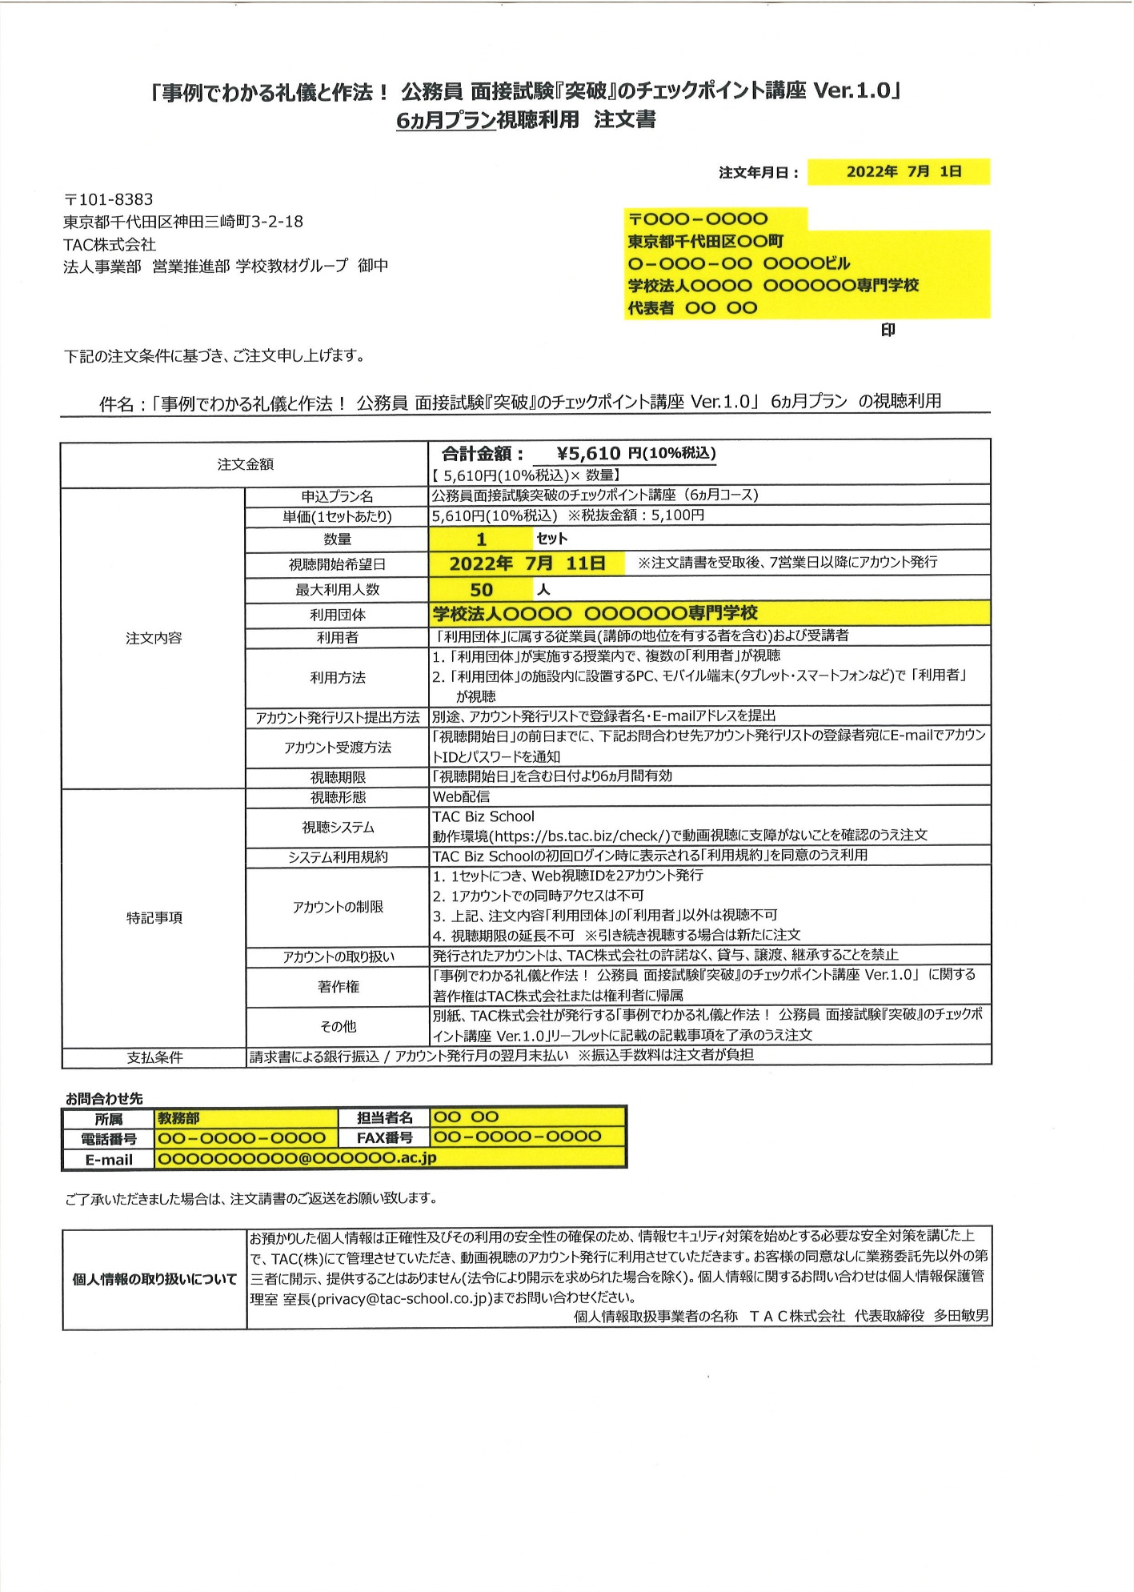

注文年月日を入力

数量を入力
※数量を入力すると合計金額は自動算出されます。
郵便番号・住所
団体名・代表者名を入力

印
団体印を押印

視聴開始希望日を入力
※TACより注文請書を発行後、7営業日以降にアカウント発行いたします。余裕を持った日付をご入力ください。

利用団体を入力

最大で視聴する人数を入力

ご注文者の所属・担当者名・電話番号・FAX番号・E-mailアドレスを入力

プルダウンより
コースを選択
～ アカウント発行リストの入力例 ～
①… 下記入力例をご参考いただきアカウント発行リストの作成をお願いします。
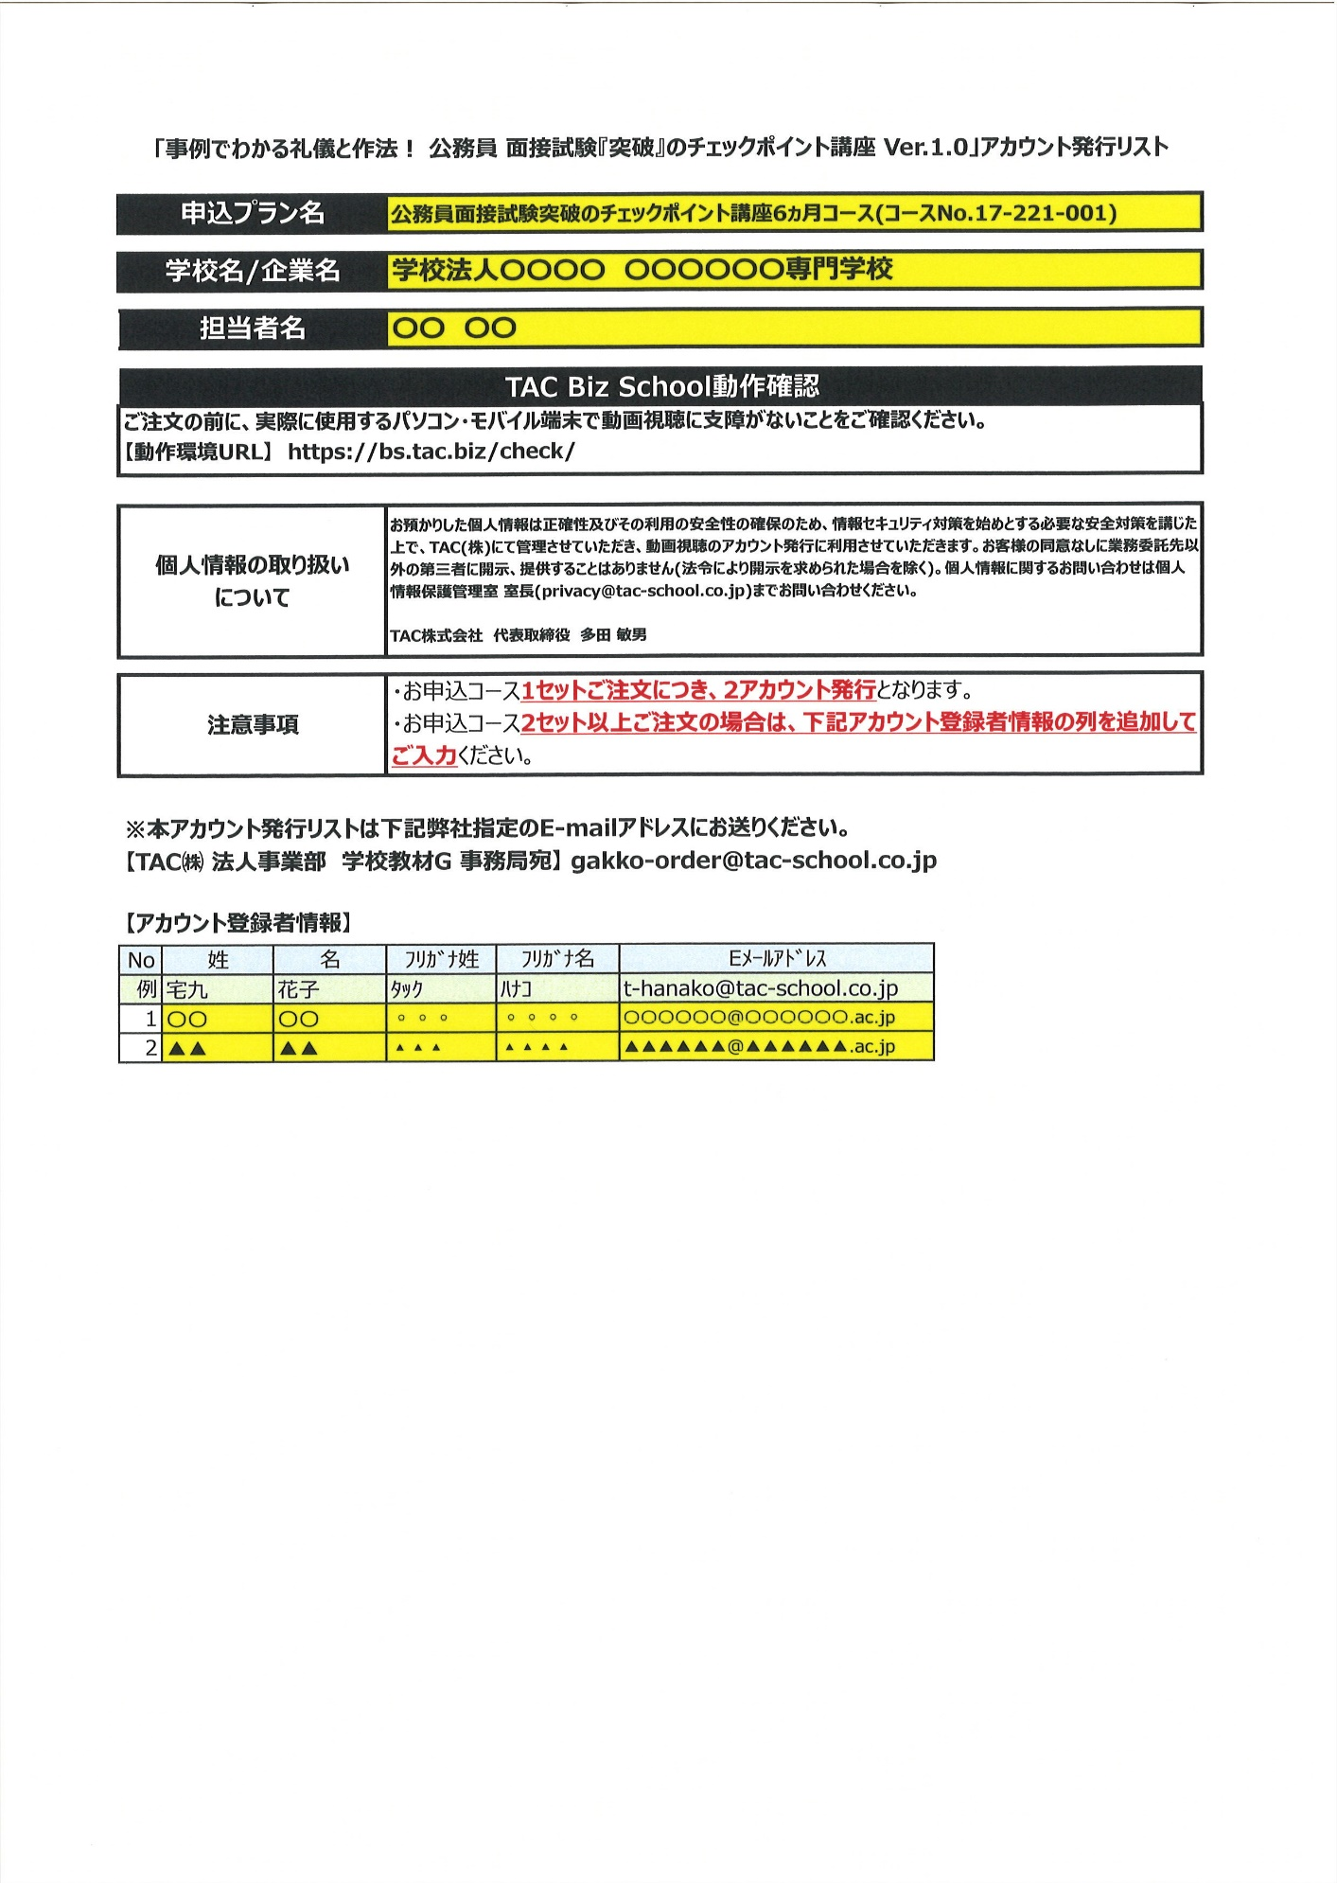

団体名を入力

担当者名を入力

アカウント利用者の情報を入力
・姓名
・ﾌﾘｶﾞﾅ姓名(半角)
・メールアドレス

